상품제안서
파스텔라 UPF50+ 3단 우드 수동 암막 양우산 | 상품코드: S47265

 |  |  |  |  |  |  | 02-713-8555 | www.synergygift.co.kr
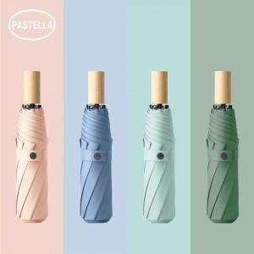

【상세/제작정보】 | <span style="font-size: 14pt;">※ 칼라인쇄 별도문의 바랍니다.</span>

【인쇄/포장옵션】 | 손잡이1도, 원단1도 / 포장지포장

【공급단가】 | 수량 | 30~ | 100~ | 300~ | 1,000~ | 3,000~
*VAT별도 | 단가 | 9,630원 | 8,970원 | 8,540원 | 8,320원 | 8,170원

【상품 URL】 | https://www.synergygift.co.kr:443/src/goods_detail.php?gdno=47265

